Лист1
 |  |  | Магазин «Бисер, Бусинка, Страз» чешский бисер оптом, с доставкой по России http://biser-businka-strass-18.com http://okeanbusin.ru
 |  |  |  |  |  |  |  |  | сумма заказа:
 |  |  |  |  |  |  |  |  | 0.00
Бланк-заказа: |  |  | Иглы для бисероплетения |  |  |  |  |  | 140
ФИО, организация, адрес: |  |  |  |  |  |  |  |  | 73
Контактный телефон:

Изображение | № магазина | Артикул | Цвет | Размеры | Упаковка | Цена, $ | Наличие | количество заказа

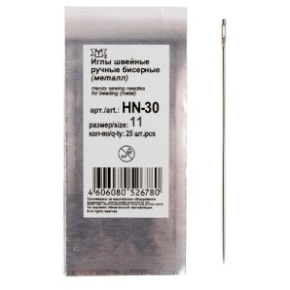 | _ | Иглы бисерные "Gamma" HN-30, №11 | _ | № 11 | 25 шт. | 0.75
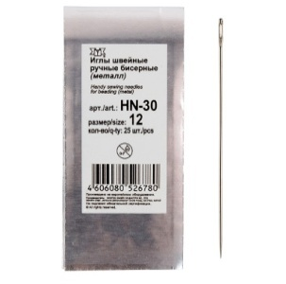 | _ | Иглы бисерные "Gamma" HN-30, №12 | _ | № 12 | 25 шт. | 0.75
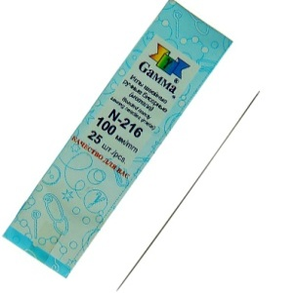 | _ | Иглы бисерные "Gamma" №100 | _ | длина 100 мм, d 0.5 мм | 25 шт. | 2.71
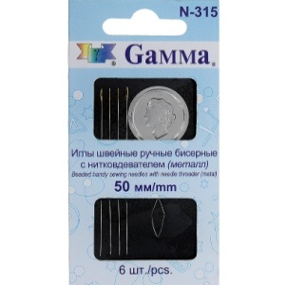 | _ | Иглы бисерные "Gamma" №50 с нитковдевателем | _ | длина 50 мм, d 0.4 мм | 6 шт. | 1.76
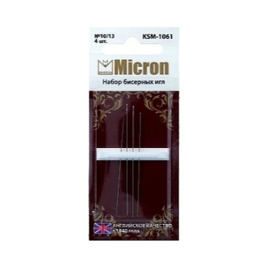 | _ | Иглы для бисера "Micron" KSM-1061, 11/13 | _ | № 11/13 | 4 шт. | 2.99
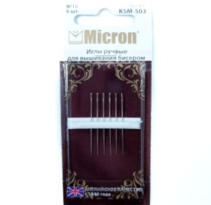 | _ | Иглы для бисера "Micron" KSM-503, №10 | _ | длина 32.5 мм, d 0.46 мм | 6 шт. | 1.76
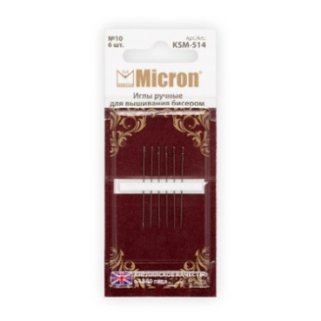 | _ | Иглы для бисера "Micron" KSM-514, №10 | _ | длина 32.5 мм, d 0.46 мм | 6 шт. | 1.76
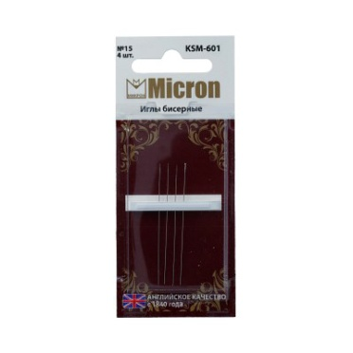 | _ | Иглы для бисера "Micron" KSM-601, №15 | _ | длина 45 мм, d 0.25 мм | 4 шт. | 4.48
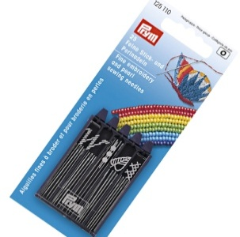 | _ | Иглы для бисера и вышивки "PRYM" 125110 | _ | Укороченные иглы с острым кончиком и маленьким ушком | 25 шт. | 4.75
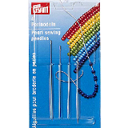 | _ | Иглы для бисера и вышивки "PRYM" 124350 | _ | очень тонкие №10-12 | 4 шт. | 2.99
 | _ | Иглы бисерные NEEDLES GOLD-EYE | _ | d = 0,55 мм, 5,5 см | 5 шт. | 0.48
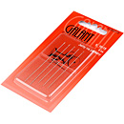 | _ | Иглы бисерные Galant 10-13 | _ | № 10-13 | 5 шт. | 1.63
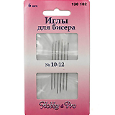 | _ | Иглы бисерные Hobby&Pro 130102, №10-12 | _ | № 10-13 | 6 шт. | 1.63
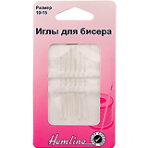 | _ | Иглы бисерные Hemline, №10-15 | _ | № 10-15 | 6 шт. | 1.63
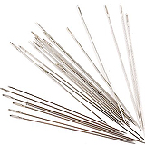 | _ | Иглы бисерные 0340-0292 | _ | 0,45 х 45 мм | 25 шт. | 1.02
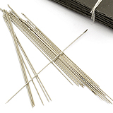 | _ | Иглы бисерные 0340-0290 | _ | 0,5 х 55 мм | 25 шт. | 1.02
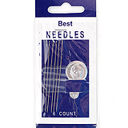 | _ | Иглы бисерные с нитковдевателем 0340-0062 | _ |  | 6 шт. | 1.43
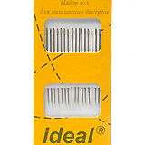 | _ | Иглы для вышивания бисером IDEAL 028 | _ |  | 16 шт. | 1.02
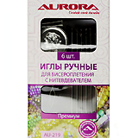 | _ | Иглы ручные Aurora для бисероплетения с нитевдевателем AU-219 | _ |  | 6 шт. | 1.63
 | _ | Иглы 841502-10 | золотое ушко | № 10 длина: 40 мм | 25 шт. | 0.48
 | _ | Иглы 841502-11 | золотое ушко | № 11 длина: 40 мм | 25 шт. | 0.48
 | _ | Иглы 841502-12 | золотое ушко | № 12 длина: 40 мм | 25 шт. | 0.48
 | _ | Иглы 841502-10 | _ | № 10 длина: 40 мм | 25 шт. | 0.48
 | _ | Иглы 841502-11 | _ | № 11 длина: 40 мм | 25 шт. | 0.48
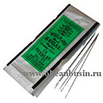 | _ | Иглы 841502-12 | _ | № 12 длина: 40 мм | 25 шт. | 0.48
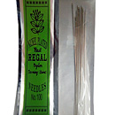 |  | Иглы длинные 841502-100 | _ | № 100 длина: 100 мм | 10 шт. | 0.89
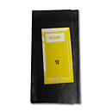 | _ | Иглы для бисера № 10 | _ | № 10 длина: 55 мм | 25 шт. | 2.99 | нет
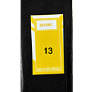 | _ | Иглы для бисера № 13 | _ | № 13 длина: 50 мм | 25 шт. | 2.44 | нет
 | _ | Иглы E-256-11 № 11 | _ | № 11 | 25 шт. | 0.81 | нет
 | _ | Иглы E-257-12 № 12 | _ | № 12 | 25 шт. | 0.81 | нет
 | _ | Иглы PONY 04161 № 11 | _ | № 11, длина: 31 мм, Ø 0,42 мм, ушко: позолочено | 25 шт. | 1.43 | нет
 | _ | Иглы PONY 04162 № 12 | _ | № 12, длина: 29 мм, Ø 0,35 мм, ушко: позолочено | 25 шт. | 1.36
 | _ | Иглы PONY 07103 № 12 | _ | № 12, длина: 51 мм, Ø 0,35 мм, ушко: простое | 25 шт. | 1.43 | нет
 | _ | Иглы PONY 09162 № 12 | _ | № 12, длина: 36 мм, Ø 0,35 мм, ушко: позолочено | 25 шт. | 1.43 | нет
 | _ | Иглы PONY 07951 № 10 | _ | № 10, длина: 32,5 мм, Ø 0,46 мм, ушко: позолочено | 6 шт. | 1.36 | нет
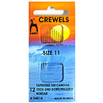 | _ | Иглы PONY 04814 № 11 | _ | № 11, длина: 31 мм, Ø 0,42 мм, ушко: простое | 12 шт. | 1.09 | нет
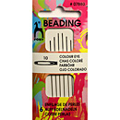 | _ | Иглы PONY 07880 № 10 | _ | № 10, длина: 55,5 мм, Ø 0,46 мм, ушко: черное | 6 шт. | 1.36
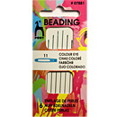 | _ | Иглы PONY 07881 № 11 | _ | № 11, длина: 53 мм, Ø 0,42 мм, ушко: голубое | 6 шт. | 1.36 | нет
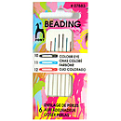 | _ | Иглы PONY 07883 № 10/11/12 | _ | № 10/11/12, длина: 55,5/53/51 мм, Ø 0,46/0,42/0,35 мм, ушко: цветное | 6 шт. | 1.36 | нет
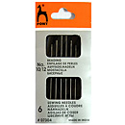 | _ | Иглы PONY 07304 № 10/12 | _ | № 10/12, длина: 55,5/53/51 мм, Ø 0,46/0,42/0,35 мм, ушко: простое | 6 шт. | 1.09 | нет
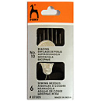 | _ | Иглы PONY 07305 № 10 | _ | № 10, длина: 55,5 мм, Ø 0,46 мм, ушко: простое | 6 шт. | 1.09 | нет
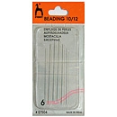 | _ | Иглы PONY 07504 № 10/12 | _ | № 10/12, длина: 55,5/53/51 мм, Ø 0,46/0,42/0,35 мм, ушко: простое | 6 шт. | 1.09 | нет
 |  | Иглы PONY 06151 № 13 | _ | № 13, длина: 69 мм, Ø 2,34 мм, ушко: позолочено | 25 шт. | 4.75
 |  | Иглы PONY 06154 № 16 | _ | № 16, длина: 52,5 мм, Ø 1,63 мм, ушко: позолочено | 25 шт. | 2.24 | нет
 |  | Иглы PONY 06156 № 18 | _ | № 18, длина: 48,5 мм, Ø 1,27 мм, ушко: позолочено | 25 шт. | 1.76
 |  | Иглы PONY 06157 № 19 | _ | № 19, длина: 45,5 мм, Ø 1,17 мм, ушко: позолочено | 25 шт. | 1.76
 |  | Иглы PONY 06158 № 20 | _ | № 20, длина: 44 мм, Ø 1,09 мм, ушко: позолочено | 25 шт. | 1.76
 |  | Иглы PONY 06159 № 21 | _ | № 21, длина: 42 мм, Ø 1,02 мм, ушко: позолочено | 25 шт. | 1.76
 |  | Иглы PONY 06164 № 26 | _ | № 26, длина: 32,5 мм, Ø 0,61 мм, ушко: позолочено | 25 шт. | 1.76
 |  | Иглы PONY 06160 № 22 | _ | № 22, длина: 40,5 мм, Ø 0,94 мм, ушко: позолочено | 25 шт. | 1.76
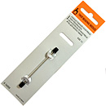 | _ | Иглы PONY 16201 № 10 | _ | № 10, длина: 65 мм, Ø 0,14 мм, ушко: простое | 5 шт. | 1.76
 | _ | Иглы PONY 16202 № 12 | _ | № 12, длина: 65 мм, Ø 0,15 мм, ушко: простое | 5 шт. | 1.76
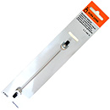 | _ | Иглы PONY 20101 № 12 | _ | № 12, длина: 115 мм, Ø 0,35 мм, ушко: простое | 5 шт. | 3.39 | нет
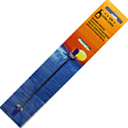 | _ | Иглы PONY 07002 № 11 | _ | № 11, длина: 115 мм, Ø 0,42 мм, ушко: простое | 5 шт. | 4.07

сумма заказа: |  |  |  |  |  |  |  | 0.00

